상품제안서
카카오 춘식이 오디너리 점착메모지 40매 | 상품코드: S39862

 |  |  |  |  |  |  | 02-713-8555 | www.synergygift.co.kr
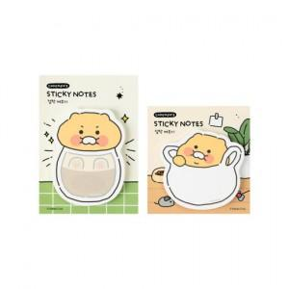

【상세/제작정보】

【인쇄/포장옵션】 | 스티커 / OPP(비닐)

【공급단가】 | 수량 | 300~ | 1,000~ | 3,000~ | 5,000~ | 10,000~
*VAT별도 | 유리병 | 1,350원 | 1,300원 | 1,260원 | 1,250원 | 1,210원
 | 봉지 | 1,350원 | 1,300원 | 1,260원 | 1,250원 | 1,210원

【상품 URL】 | https://www.synergygift.co.kr:443/src/goods_detail.php?gdno=39862

